.
 |  |  |  |  |  |  | 1.pielikums
 |  | TEHNISKAIS -FINANŠU PIEDĀVĀJUMS
 |  | Termopapīra kases lentu un čeku lentu iegāde

Nr.p.k. | Tehniskā specifikācija | Pretendenta piedāvājums | Skaits | Plānotais apjoms | Cena par vienu vienību EUR bez PVN* | Summa par plānoto apjomu EUR bez PVN | Piezīmes
1 | Kases lenta TECHNOINFORM 57mmx43m (max.diam.60mm) vai ekvivalenta |  | rullis | 1070
2 | Termo kases lenta T-57*18m/12mm (maks.dieam.40mm), 48g. |  | rullis | 966 |  |  | Kases aparātiem 22. maršruta autobusiem
3 | Termopapīra kases lenta 57mmx33mmx14m (Mobīlajam terminālim Verifone vx680) |  | rullis | 506 |  |  | Kontrolieru bankas termināļiem
4 | Termopapīrs ar logo (TVM Paper Rolls Skoda Tram) Lentes platums – 76 mm; Rullīša serdes iekšējais diametrs – 75 mm; Rullīša maksimālais ārējais diametrs – 180 mm; Lentas garums vienā rullītī – 150 m. |  | rullis | 189 |  |  | Kases aparātiem zemās grīdas tramvajos
5 | Papīra ruļļi Lentes platums – 76 mm; Rullīša serdes iekšējais diametrs – 30 mm; Rullīša maksimālais ārējais diametrs – 65 mm; Lentas garums vienā rullītī – 32 m. |  | rullis | 6900 |  |  | POS termināļiem
6 | BTA čeku ruļļi baltie THERMO CARD ECO 180 Platums - 54mm; Garums - 85.725mm; Ārējais diametrs- 177,85mm; Iekšējās čaulas diametrs - 76mm; Biļešu skaits vienā rullī 1250 gab. |  | rullis | 100 |  |  | Biļešu pārdošanas automātiem DAS202
7 | Termo lenta (Sintētiskā OPP plēve ar termo pārklājumu); Noturīga pret lietu, sauli un aukstumu; Lentas izmērs 75.5mm x17.5m (ruļļa garums var būt mainīgs, atkarībā no papīra biezuma); Čaula (serde rullim) 21mm; Lentai viena puse termo aktīva un otra puse termo neaktīva; Vienu pusi (termo neaktīvo) apdrukā pēc drukas maketa parauga (nodrošina Pasūtītājs); Lentas krāsa Pantone 171C (vai ekvivalenta) no abās pusēm, Lentas iepakotas folijā. |  | rullis | 1000 |  |  | 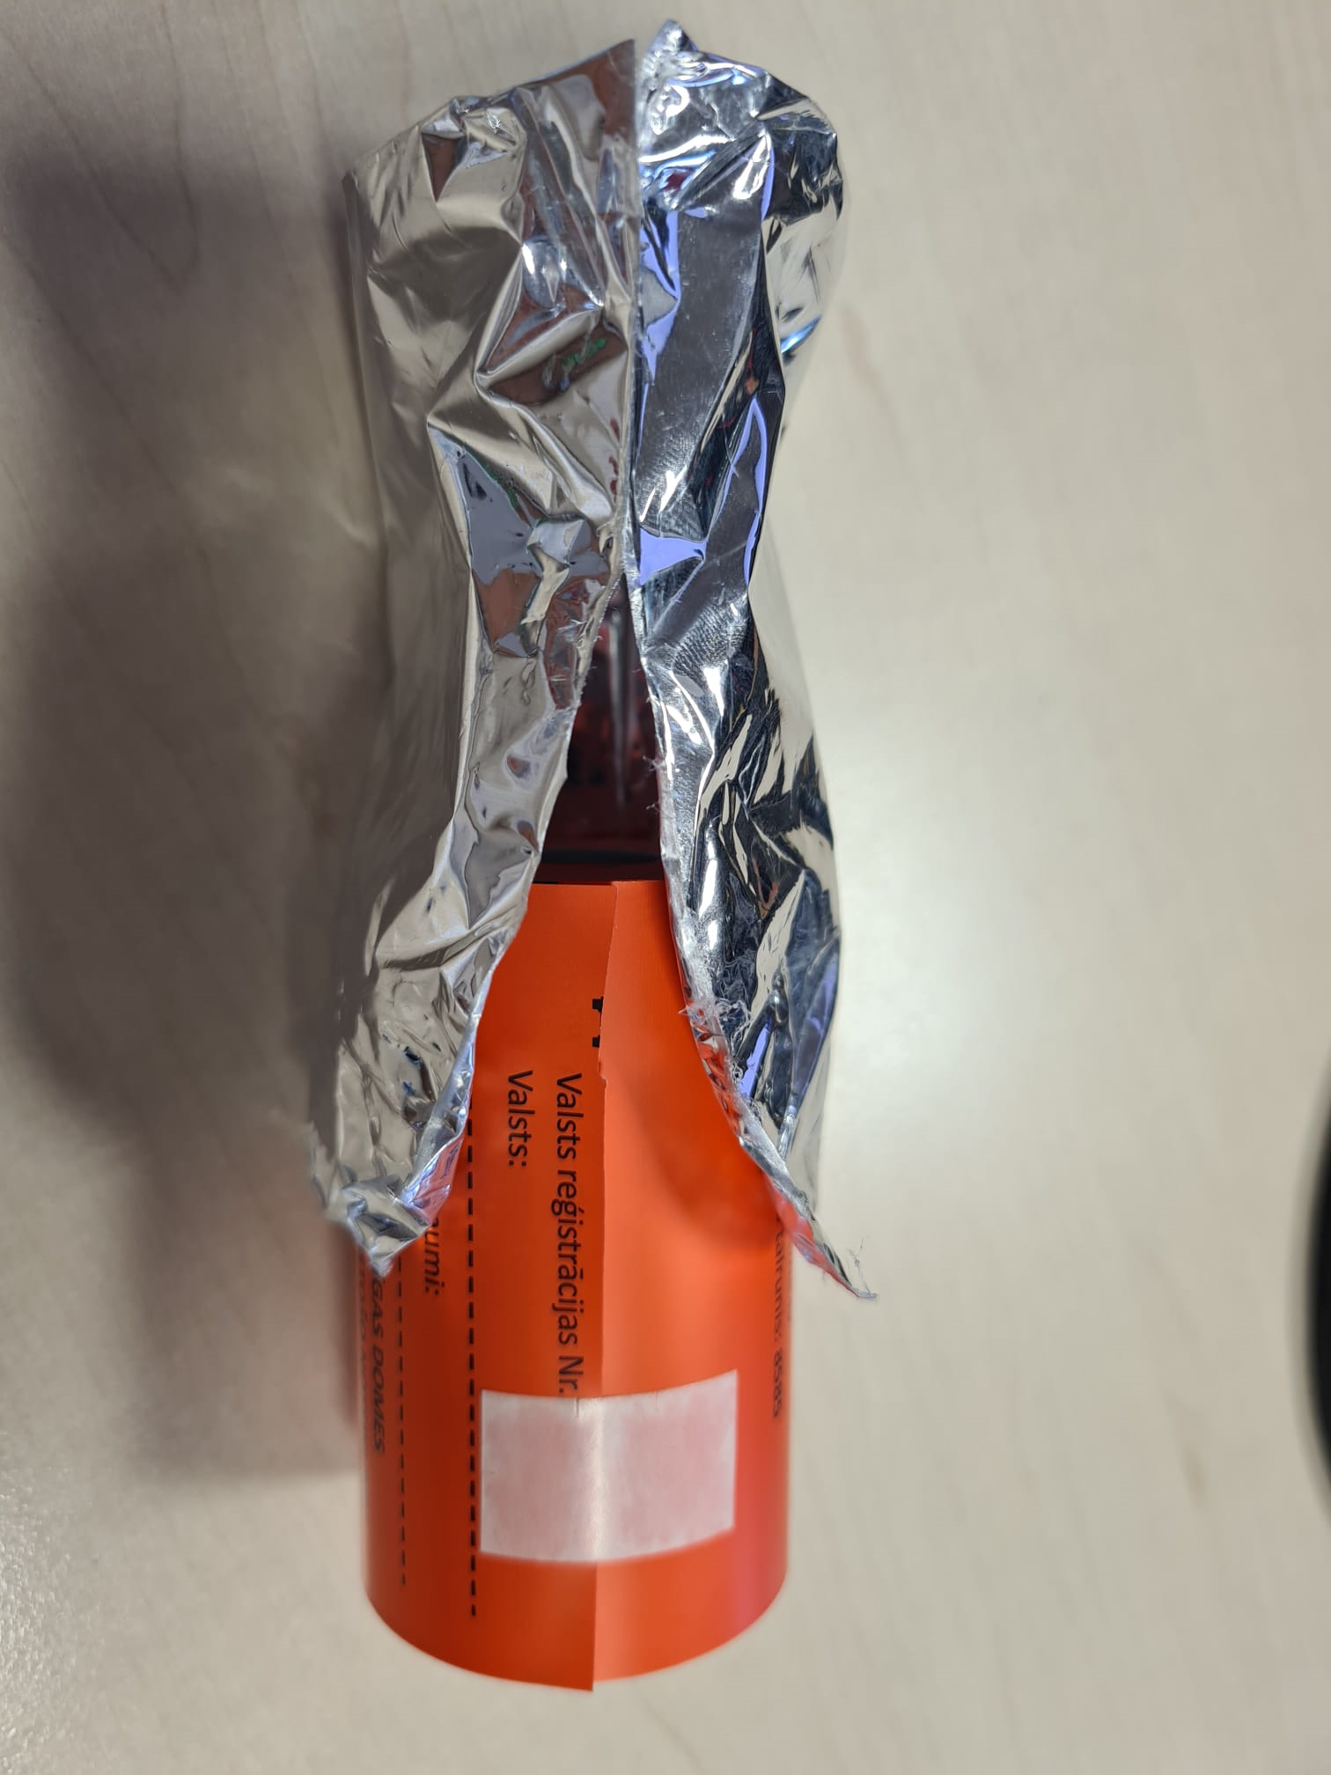 Portatīvo printeru pēcapmaksas paziņojumu sagataves. Autostāvvietu kontrolieru darbam. Pieejams paraugs. Pievienotam foto informatīva nozīme.
 |  |  |  |  | KOPĀ:
 | Preču pasūtīšana un piegāde pa atsevišķām partijām un daudzumiem.
 | Preces piegāde 14 (četrpadsmit)darba dienu laikā no pasūtījuma saņemšanas brīža, vai vienojoties par citu termiņu.
 | Piegādes adrese - Jelgavas ielā 37, Rīga.
 | Līguma termiņš - 12 mēneši.

